Planilha2
.
a a a a a a
b
b
b
b
b
b
b
b
b
b
b
b
=
a a a a a a
11
12
13
14
15
16
21
22
23
24
25
26
c c
c c
11
12
21
22
(2 x 6)
(6 x 2)
(2 x 2)
Para que a multiplicação seja possível, é necessário que o número de
colunas da primeira matriz seja igual o número de linhas da segunda.
A matriz resultante terá o mesmo número de linhas da primeira matriz
e o mesmo número de colunas da segunda matriz.
11
21
31
41
51
61
12
22
32
42
52
62
O que significa ?
É a matriz "a", linha 1 e coluna 2
a
12
c
12
será a soma da multiplicação de todos
os elementos da linha 1 de "a" com
todos os elementos da coluna 2 de "b"

Plan1
.
1 1 1 1 1 1
1
1
1
1
1
1
3
5
9
11
15
17
=
6 60
(1*1)+(1*1)+(1*1)+(1*1)+(1*1)+(1*1) = 6
(1*3)+(1*5)+(1*9)+(1*11)+(1*15)+(1*17) = 60
3 5 9 11 15 17

Planilha1
3 5 9 11 15 17
.
1
1
1
1
1
1
3
5
9
11
15
17
=
60 750
(3*1)+(5*1)+(9*1)+(11*1)+(15*1)+(17*1) = 60
(3*3)+(5*5)+(9*9)+(11*11)+(15*15)+(17*17) = 750
6 60
1 1 1 1 1 1

inversa
6 60
60 750
6*750 = 4500
60*60 = 3600
det = 4500 - 3600 = 900
6/900 60/900
60/900 750/900
1/150 1/15
1/15 5/6
5/6 -1/15
-1/15 1/150
1)
2)

Planilha3
.
1 1 1 1 1 1
500
1200
2000
3200
3700
4600
=
15200
(1*500)+(1*1200)+(1*2000)+(1*3200)+(1*3700)+(1*4600) = 15200
3 5 9 11 15 17
(3*500)+(5*1200)+(9*2000)+(11*3200)+(15*3700)+(17*4600) = 194400
194400

Planilha4
( (5/6)*15200 )+( (-1/15) *194400) ≅ -293.333
( (-1/15)*15200)+( (1/150)*194400) ≅ 282.666
.
5/6 -1/15
=
-293.333
282.666
15200
194400
-1/15 1/150

titulos
Carregando e visualizando dados

Regressão Linear simples

Um pouco de teoria sobre matrizes

Calculando média regressão no Portfólio

Comparando e indicando ações

MAEeRMSE
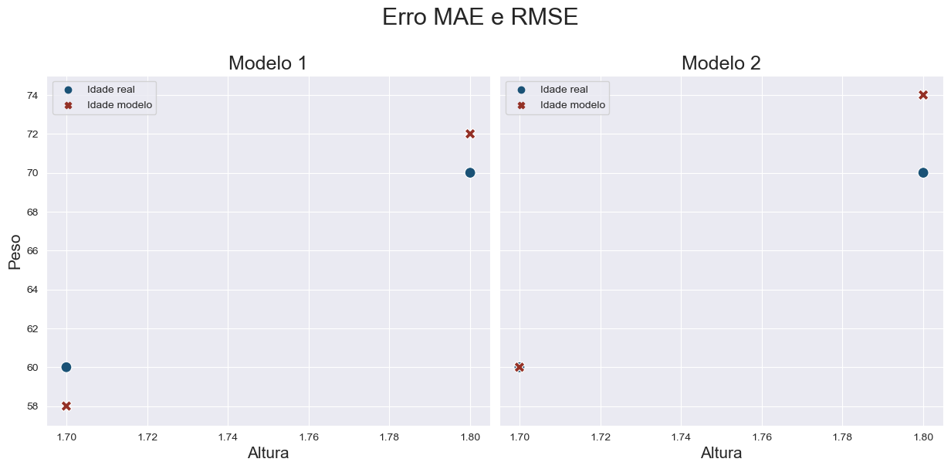
MAE: 2.0
RMSE: 2.0
MAE: 2.0
RMSE: 2.83

